Reporte Bug 1
ID | BUG-01
Nombre-Titulo | Página Inicio Sesión- Problema con inicio de sesión con el usuario "locked_out_user"
Prioridad | Alta
Ambiente | QA
Tipo de Defecto | Disruptivo
Sistema operativo | Windows 10 - Navegador Google Chrome - Ventana de Navegacion Estandar.
Severidad | Bloqueante
Descripcion | Al intentar ingresar con el usuario " locked_out_user" dado en la página previamente , no accede a iniciar sesiòn y arroja un cartel que dice que el usuario ha sido bloqueado.
Precondiciones | Que los usuarios dados esten registrados , activos y con credenciales válidas.
Pasos | 1. Ingresar a la página https://www.saucedemo.com/. 2. Escoger el usuario "locked_out_user", y colocarlo en el campo de usuario. 3. Escoger la contraseña "secret_sauce", colocarla en el campo de contraseña. 4. Hacer "click" con el mouse, en el botón que dice "Login"
Resultado esperado | Ingresar correctamente a la pàgina con el usuario brindado y la contraseña establecida
Resultado Actual | No ingresa a la pàgina.
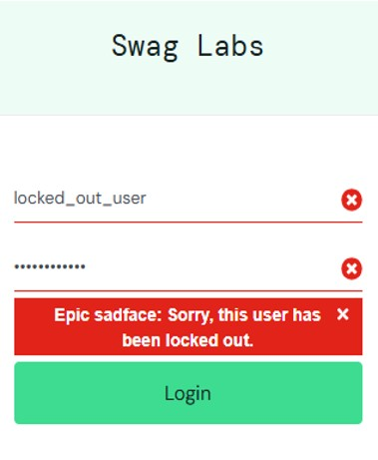
Evidencia

Reporte Bug 2
ID | BUG-02
Nombre-Titulo | Sección Productos - Card de Productos - Error en la previsualizaciòn de Imágenes de Producto. En el usuario "problem_user"
Prioridad | Alta
Ambiente | QA
Tipo de Defecto | Contenido
Sistema operativo | Windows 10 - Navegador Google Chrome - Ventana de Navegaciòn Estandar.
Severidad | Alta
Descripcion | Error en todas las imágenes de previsualización de las card de producto, arrojando la imagen de un perro con una pelota no coincidiendo imagen con texto descriptivo del producto a vender.
Precondiciones | Usuario logueado con credenciales válidas. Accesibilidad a la página de los productos. Debe contener imagenes asociadas a los productos.
Pasos | 1. Ingresar a la página https://www.saucedemo.com/. 2. Escoger el usuario "problem_user", y colocarlo en el campo de usuario. 3. Escoger la contraseña "secret_sauce", colocarla en el campo de contraseña. 4. Hacer "click" con el mouse, en el botón que dice "Login". 5. Se puede observar la sección productos y sus cards (no coincidiendo imagen y titulo de producto)
Resultado esperado | Ingresar a la página, sección productos y poder realizar una previsualización de la imagen del producto que deseo comprar, sin ingresar al link de la tarjeta.
Resultado Actual | Arroja como resultado la imagen de previsualización de un perro, no coincidiendo con el producto.

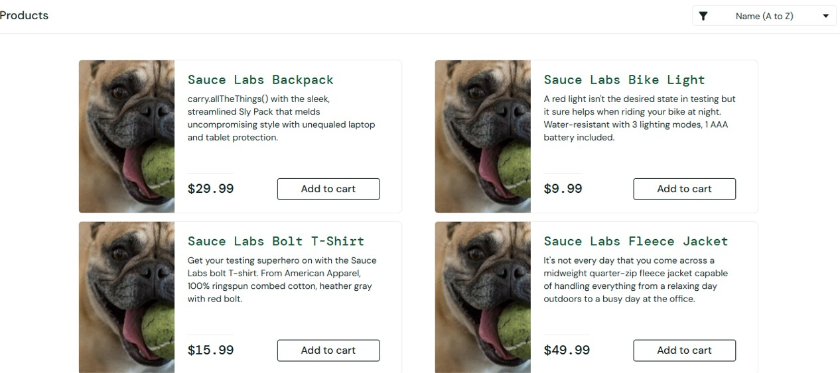
Evidencia

